표지

 | '24년 AI홍수예보를 위한 수문관측설비 구매·설치 사업
 | 예 산 내 역 서

사업 내역
1. AI홍수예보 수문관측설비 신설 |  | : 1식 | 설계금액: | 금구십구억팔천만원정
2. AI홍수예보 수문관측설비 보완 |  | : 1식 |  | ( ₩9,980,000,000원정 )

한강홍수통제소

마. 한전인입비
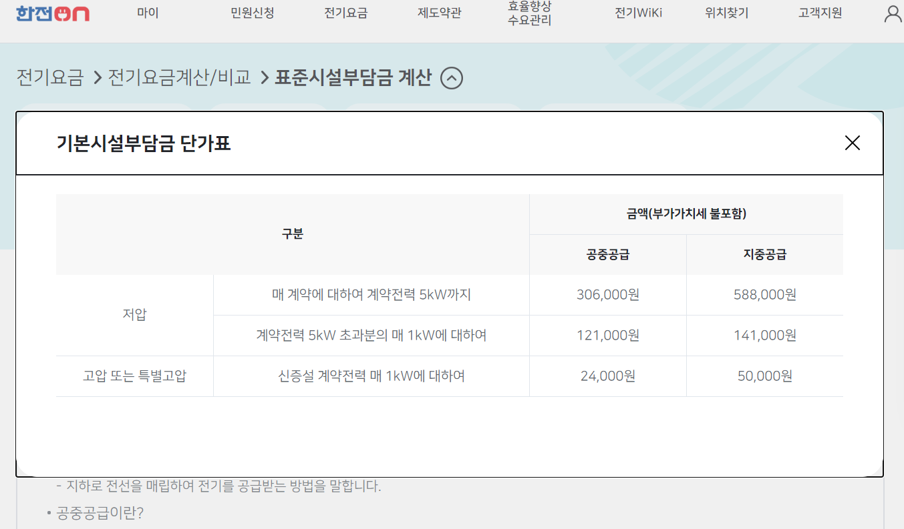
마. 한전인입비
공사명 : '24년 AI홍수예보를 위한 수문관측설비 구매·설치 사업
구 분 |  | 단위 | 수량 | 단 가 | 금 액 | 비 고
1. 한전인입비용
1 | 저압 | 국소 | 12 | 336,600 | 4,039,200 | 기본시설부담금, 저압, 5kW 이하, 부가세 포함

 | 합 계 |  |  |  | 4,039,200

다. 제비율표
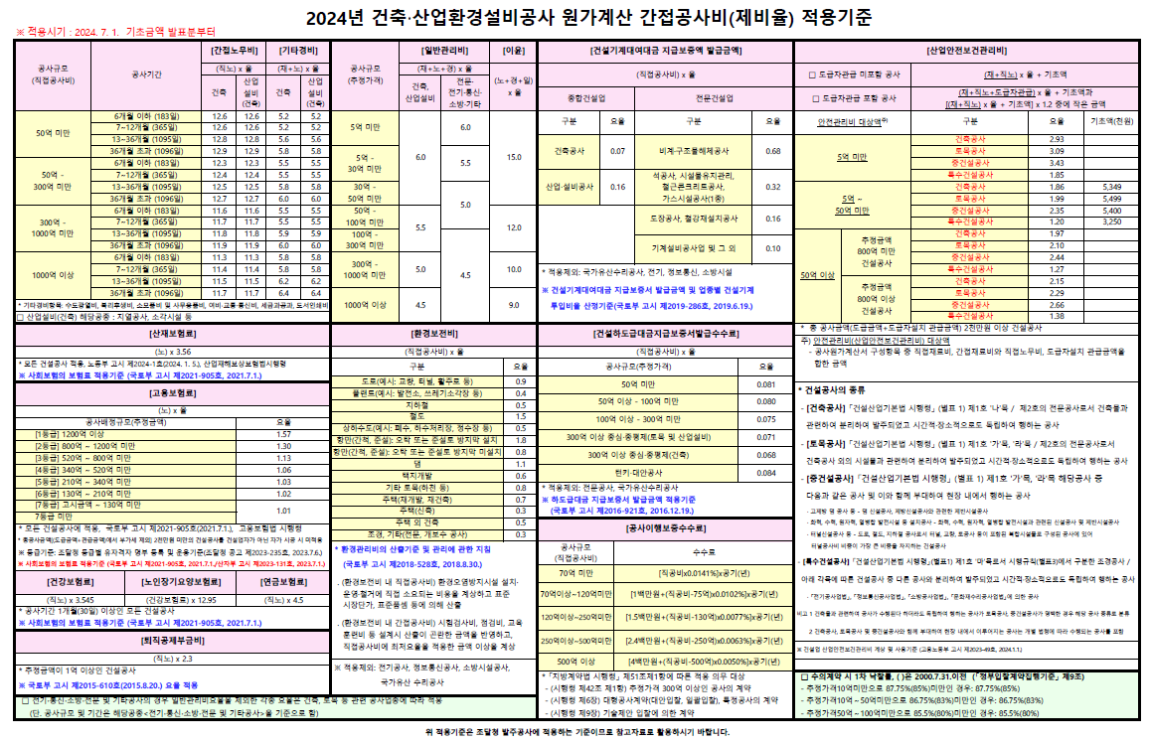
다. 원가계산 제비율표
공사명 : '24년 AI홍수예보를 위한 수문관측설비 구매·설치 사업

